Indicaciones
Anexo 6: Presupuesto de compras
Hoja de instrucciones

Introducción.- En esta herramienta se encuentran 3 hojas, en la primera encontrarás las indicaciones para usar la herramienta, en la segunda encontrarás la herramienta para ser usada de manera digital y la tercera hoja la podrás impirmir en caso de preferir el control manual.
Instrucciones.- Cada uno de los campos a ser llenados tiene una explicación de la infrormación que se necesita ingresar, esta se ve cuando colocas el puntero del mouse sobre la casilla que tiene una marca roja en la esquina superior derecaha.
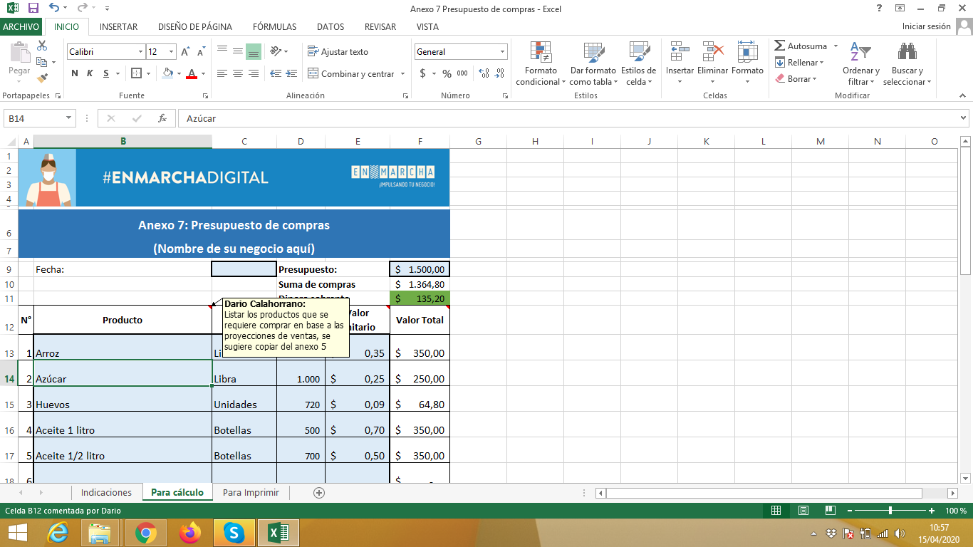

Únicamente llena los campos que se encuentran en azul claro y con un borde grueso.
Las demas celdas se encuentran con fórmulas para mayor facilidad, estas celdas ha sido bloqueadas ya que no deben ser modificadas.

